FrontalPuerta
NEO
D |  |  |  |  |  | E-Panel _ V 3.0
IP42

 |  |  |  |  |  | INICIO |  | M-Configurator |  |  |  |  |  |  |  | B-Configurator |  |  |  |  |  |  |  |  |  | Entrega

 |  | Metalmecánica

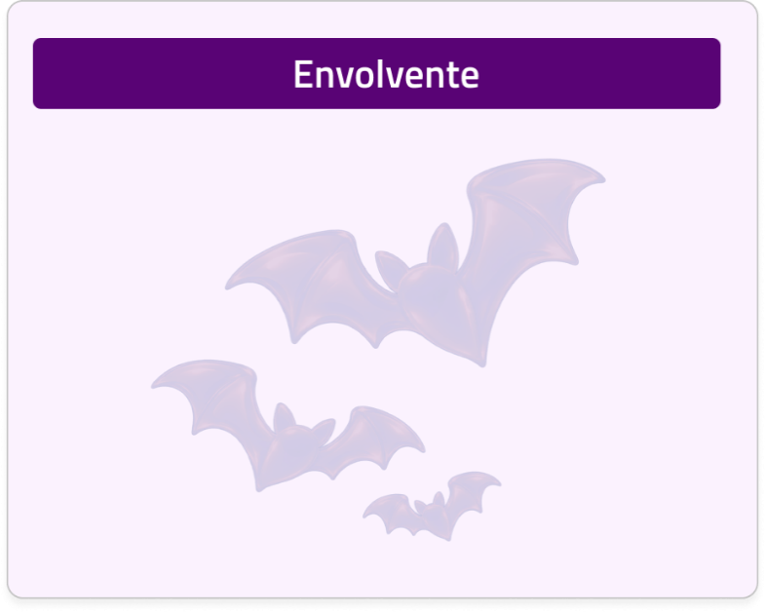
Altura establecida del TREN:
Ancho:

Clase de etiqueta:
Tipo de etiqueta:
......


Medida / Vista:
Tipo Accesorio:
Confirmacion de color:

Disponibilidad:
Equipo:
Vista:
Tamaño:
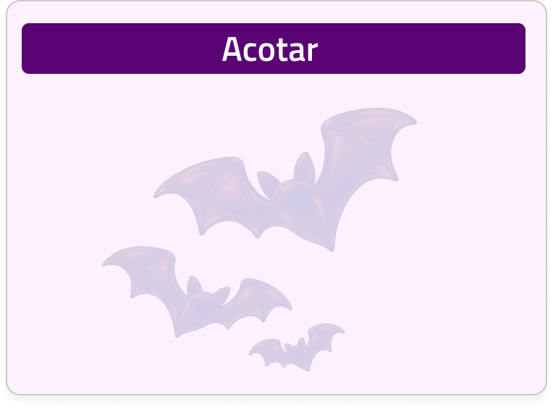
Medida:

 |  | Envolventes |  |  |  |  |  |  |  | 1 |  |  |  |  |  |  |  |  | 2 |  |  |  |  | 3 |  |  |  | 4 |  |  |  |  | 5 |  |  |  | 6 | 7 |  |  |  |  |  |  | 8 |  |  |  |  | 9 | 10 |  |  | 11

 |  |  |  |  |  |  |  |  | A

 |  |  |  |  |  |  |  |  |  |  |  |  |  |  | Diseño Mecanico por Columna _ Vista en Puerta
 |  | Accesorios MTM

 |  |  |  |  |  |  |  |  |  |  |  |  |  |  | Vista en Puerta |  |  |  |  |  |  |  |  |  |  |  |  |  |  |  |  |  |  |  |  |  |  |  | Informacion del diseño mecanico - Columna
 |  | Puertas Especiales

 |  |  |  |  |  |  |  |  | B

 |  |  |  |  |  |  |  |  |  |  |  |  |  |  |  |  |  |  |  |  |  |  |  |  |  |  |  |  |  |  |  |  |  |  |  |  |  |  | OT |  |  | ####

 |  |  |  |  |  |  |  |  |  |  | 1200

 |  |  |  |  |  |  |  |  |  |  |  |  |  |  |  |  |  |  |  |  |  |  |  |  |  |  |  |  |  |  |  |  |  |  |  |  |  |  |  |  | Ancho |  |  | Alto |  | Profundo |  |  | Descrpcion |  |  |  |  |  | Codigo

 |  |  |  |  |  |  |  |  | C |  | 1100 |  |  |  |  |  |  |  |  |  |  |  |  |  |  |  |  |  |  |  |  |  |  |  |  |  |  |  |  |  | 400 |  |  | 600 |  | 400 |  |  | EnvolventeNEO / H:600W:400D: mm |  |  |  |  |  | 1116153

 |  |  |  |  |  |  |  |  |  |  |  |  |  |  |  |  |  |  |  |  |  |  |  |  |  |  |  |  |  |  |  |  |  |  |  |  |  |  |  |  | Pieza MTM |  |  |  |  |  |  | Descrpcion |  |  |  |  |  |  | Codigo

 |  |  |  |  |  |  |  |  |  |  | 1000

 |  |  |  |  |  |  |  |  |  |  |  |  |  |  |  |  |  |  |  |  |  |  |  |  |  |  |  |  |  |  |  |  |  |  |  |  |  |  |  |  | Techo Ranurado: |  |  |  |  |  | FALSE | - |  |  |  |  |  |  | -

 |  |  |  |  |  |  |  |  | D
 |  |  |  |  |  |  |  |  |  |  |  |  |  |  |  |  |  |  |  |  |  |  |  |  |  |  |  |  |  |  |  |  |  |  |  |  |  |  |  |  | Puerta: |  |  | Corte |  |  | TRUE

 |  |  |  |  |  |  |  |  |  |  | 900

 |  |  |  |  |  |  |  |  |  |  |  |  |  |  |  |  |  |  |  |  |  |  |  |  |  |  |  |  |  |  |  |  |  |  |  |  |  |  |  |  | Modulo Hibrido |  |  |  |  |  |  | Puerta Ranurado Modulo HibridoNEO / H:600W:400 mm |  |  |  |  |  |  | 1111880

 |  |  |  |  |  |  |  |  |  |  |  |  |  |  |  |  |  |  |  |  |  |  |  |  |  |  |  |  |  |  |  |  |  |  |  |  |  |  |  |  | Puerta(400mm) |  |  |  |  |  | FALSE

 |  |  |  |  |  |  |  |  |  |  | 800

 |  |  |  |  |  |  |  |  | E |  |  |  |  |  |  |  |  |  |  |  |  |  |  |  |  |  |  |  |  |  |  |  |  |  |  |  |  |  |  |  | Modulo Hibrido |  |  |  |  |  |  |  |  |  |  |  |  |  | -

 |  |  |  |  |  |  |  |  |  |  |  |  |  |  |  |  |  |  |  |  |  |  |  |  |  |  |  |  |  |  |  |  |  |  |  |  |  |  |  |  | Piso Ranurado: |  |  |  |  |  | FALSE | - |  |  |  |  |  |  | -

 |  |  |  |  |  |  |  |  |  |  | 700

 |  |  |  |  |  |  |  |  |  |  |  |  |  |  |  |  |  |  |  |  |  |  |  |  |  |  |  |  |  |  |  |  |  |  |  |  |  |  |  |  | Fijación a muro |  |  |  |  |  | FALSE | - |  |  |  |  |  |  | -

 |  |  |  |  |  |  |  |  |  |  |  |  |  |  |  |  |  |  |  |  |  |  |  |  |  |  |  |  |  |  |  |  |  |  |  |  |  |  |  |  | Fijación a Poste |  |  |  |  |  | FALSE | - |  |  |  |  |  |  | -
 |  |  |  |  |  |  |  |  | F
 |  |  |  |  |  |  |  |  |  |  | 600

 |  |  |  |  |  |  |  |  |  |  |  | 500

 |  |  |  |  |  |  |  |  | G

 |  |  |  |  |  |  |  |  |  |  |  | 400

 |  |  |  |  |  |  |  |  |  |  |  | 300
 |  |  |  |  |  |  |  |  | H

 |  |  |  |  |  |  |  |  |  |  |  | 200

 |  |  |  |  |  |  |  |  | I

 |  |  |  |  |  |  |  |  |  |  |  | 100

 |  |  |  |  |  |  |  |  |  |  |  | 0
 |  |  |  |  |  |  |  |  |  |  |  |  |  |  | C

 |  |  |  |  |  |  |  |  | J

 |  | Herramientas

 |  |  |  |  |  |  |  |  |  |  |  | Propiedades Metalmecanicas |  |  |  |  |  |  |  |  |  |  |  |  |  |  |  |  | Propiedades Electricas
 |  | Cotas

 |  |  |  |  |  |  |  |  |  |  |  | Alto |  |  |  |  | Ancho |  |  | Profundo |  |  | Protección |  | Segregación |  | Color |  | Voltaje |  |  | Corriente |  |  | Poder Corto

 |  |  |  |  |  |  |  |  | K
 |  |  |  |  |  |  |  |  |  |  |  | 600 |  | [ mm ] |  |  |  | [ mm ] |  | 400 |  | [ mm ] | IP42 |  | 2A |  | RAL7032 |  | 440 |  | [ V ] | 1250 |  | [ A ] | 25 | [ kA ]
 |  | Cambio de color

 |  |  |  |  |  |  |  |  |  | Dibujó: |  |  |  | #REF! |  |  |  |  | Aprobó: |  | #REF! |  |  |  |  |  |  | Cliente: |  | Industrias CTS |  |  |  |  |  |  |  | OT: |  | #### |  |  |  |  | Producto: |  |  | G-Flex |  |  |  | Tipo de Aplicación: |  |  |  | NEO

 |  | Etiquetas
 |  |  |  |  |  |  |  |  |  | Revisó: |  |  |  | #REF! |  |  |  |  | Fecha: |  | 2026-10-19 |  |  |  |  |  |  | Industrias CTS. Todos los derechos reservados. Está prohibido cualquier uso sin previa autorización por parte de Industrias CTS S.A.S |  |  |  |  |  |  |  |  |  | Versión N°: |  |  |  |  | A1 |  | Descripción de página: |  |  |  |  | Plano mecanico |  | Formato: | A4 |  |  | Página N°:

 |  | Borrar |  |  |  |  |  |  |  | 1 |  |  |  |  |  |  |  |  | 2 |  |  |  |  | 3 |  |  |  | 4 |  |  |  |  | 5 |  |  |  | 6 | 7 |  |  |  |  |  |  | 8 |  |  |  |  | 9 | 10 |  |  | 11

 |  |  |  |  | Administrador

 |  |  |  |  |  |  |  | Vista en Puerta |  |  |  |  | Vista Frontal |  |  |  |  |  |  |  |  |  |  | Vista Sup/Inf |  |  |  |  |  |  | Vista Lat/Pos

Modulo de PM | Modulo de PM |  | Puertas900 | Puertas600 |  | Envolvente | EFM_NEOX600X400
 |  |  | Modulo de PM |  |  | Techo | TL_NEOX400X400
Modulo de PM | Modulo Hibrido |  | Modulo Doble de PM |  |  | Puerta720 | PR_NEODX600X400_3
Modulo Doble de PM | Modulo A-Unit Pequeño |  | Modulo Hibrido |  |  | Puertaespecial720 | 3
Modulo Hibrido |  |  | Vent. Natural Mediana Sup |  |  | Puerta | FALSE
Vent. Natural Grande Sup | Puertas600 |  | Vent. Natural Mediana Inf |  |  | Puertaespecial400 | 3
Vent. Natural Grande Inf | Modulo de PM |  | Vent. Natural Mediana Doble |  |  | Piso | PL_NEOX400X400
Vent. Natural Grande Doble | Modulo Hibrido |  | Vent. Natural Pequeño Sup |  |  | Placa de montaje | P_NEOX600X400
Vent. Natural Mediana Sup |  |  | Vent. Natural Pequeño Inf |  |  | Bastidor | B_NEOX600
Vent. Natural Mediana Inf | Puertas700 |  | Vent. Natural Pequeño Doble |  |  | Fijación
Vent. Natural Mediana Doble | Modulo Hibrido |  | Modulo A-Unit Mediano |  |  | Kit union
Vent. Natural Pequeño Inf |  |  | Modulo A-Unit Pequeño
Vent. Natural Pequeño Sup
Vent. Natural Pequeño Doble
Modulo A-Unit Pequeño
Modulo A-Unit Mediano
Modulo A-Unit Grande

VistaFrontal
NEO
D |  |  |  |  |  | E-Panel _ V 3.0
IP42

 |  |  |  |  |  | INICIO | M-Configurator |  |  |  |  |  |  |  | B-Configurator |  |  |  |  |  |  |  |  |  |  |  |  | Entrega

 |  | Metalmecánica

Altura establecida del TREN:
Ancho:
Clase de etiqueta:
Tipo de etiqueta:
......
Medida / Vista:
Tipo Accesorio:
Disponibilidad:
Equipo:
Vista:
Tamaño:
Confirmacion de color:
Medida:
 |  | Envolventes

 |  |  |  |  |  |  |  |  | 1 |  |  |  |  |  |  |  |  | 2 |  |  |  |  |  |  |  | 3 |  |  |  |  | 4 |  |  |  |  | 5 |  |  |  |  |  |  | 6 |  | 7 |  |  |  |  |  |  | 8 |  |  |  |  | 9 |  |  | 10 |  |  |  |  | 11

 |  | Accesorios MTM |  |  |  |  |  | A

 |  |  |  |  |  |  |  |  |  |  |  |  |  | Diseño Mecanico por Columna _ Vista en Puerta

 |  | Placas de control

 |  |  |  |  |  |  |  |  |  |  |  |  |  | Vista en Puerta |  |  |  |  |  |  |  |  |  |  |  |  |  |  |  |  |  |  |  |  |  |  |  |  |  |  |  |  |  |  |  | Informacion del diseño mecanico - Columna

 |  |  |  |  |  |  |  | B

 |  |  |  |  |  |  |  |  |  |  |  |  |  |  |  |  |  |  |  |  |  |  |  |  |  |  |  |  |  |  |  |  |  |  |  |  |  |  |  |  |  |  |  |  |  |  |  |  | OT |  | ####

 |  | Unidades Funcionales |  |  |  |  |  |  |  | 1200

 |  |  |  |  |  |  |  |  |  |  |  |  |  |  |  |  |  |  |  |  |  |  |  |  |  |  |  |  |  |  |  |  |  |  |  |  |  |  |  |  |  |  |  |  |  |  |  |  |  | +N |  |  | +C | Tipo |  | Breaker |  | Complemento | Orientacion |  | Instalacion |  | Mando |  |  | Codigo

 |  | Distribución

 |  |  |  |  |  |  |  | C |  | 1100

 |  |  |  |  |  |  |  |  |  |  |  |  |  |  |  |  |  |  |  |  |  |  |  |  |  |  |  |  |  |  |  |  |  |  |  |  |  |  |  |  |  |  |  |  |  |  |  |  |  | +NI |  |  | 1 | SFI |  | VBB-CVS100 |  |  | V |  | FFF |  | To |  |  | 1020153

 |  | Lisas

 |  |  |  |  |  |  |  |  |  |  |  |  |  |  |  |  |  |  | +C1 |  |  |  |  |  | 20U |  |  |  |  | +C2 |  |  |  |  |  |  | EZC |  |  |  |  | DPS |  | x1 |  |  |  |  |  | +NE |  |  | 2 | SFI |  | EZC100 |  | DPS | H |  | FFF |  | To |  |  | 1026651

 |  |  |  |  |  |  |  |  |  | 1000

 |  | Barraje |  |  |  |  |  |  |  |  |  |  |  |  |  |  |  |  |  |  |  |  |  |  |  |  |  |  |  |  |  |  |  |  |  |  |  |  |  |  |  |  |  |  |  |  |  |  |  | +NE |  |  | 3 | SFI |  | MiniBreaker |  |  | V |  | FFF |  | To |  |  | 1026551

 |  |  |  |  |  |  |  | D
 |  |  |  |  |  |  |  |  |  |  |  |  |  |  |  |  |  |  |  |  |  |  |  |  |  |  |  |  |  |  |  |  |  |  |  |  |  |  |  |  |  |  |  |  |  |  |  |  |  | +NE |  |  | 4 | SFI |  | EZC250 |  |  | V |  | FFF |  | To |  |  | 1026451

 |  | DPS |  |  |  |  |  |  |  | 900

 |  |  |  |  |  |  |  |  |  |  |  |  |  |  |  |  |  |  |  |  |  |  |  |  |  |  |  |  |  |  |  |  |  |  |  |  |  |  |  |  |  |  |  |  |  |  |  |  |  | +NE |  |  |  |  |  | GateWay |  |  |  |  |  |  |  |  |  | 1026251
 |  |  |  |  |  |  |  |  |  |  |  |  |  |  |  |  |  |  |  |  |  |  |  |  |  |  |  |  |  | 4U

 |  | A-Unit |  |  |  |  |  |  |  |  |  |  |  |  |  |  |  |  |  |  |  |  |  |  |  |  |  |  |  | +C3 |  |  |  |  |  |  |  | MiniBreaker |  |  |  |  |  | x31 |  |  |  |  |  | +NE |  |  |  |  |  | Toma |  |  |  |  |  |  |  |  |  | 1020151

 |  |  |  |  |  |  |  |  |  | 800

 |  |  |  |  |  |  |  | E |  |  |  |  |  |  |  |  |  |  |  |  |  |  |  |  |  |  |  |  |  |  |  |  |  |  |  |  |  |  |  |  |  |  |  |  |  |  |  |  |  | +NE |  |  | 5 | SFI |  | THN |  |  | H |  |  |  |  |  |  | 1026151

 |  | Elementos de control

 |  |  |  |  |  |  |  |  |  | 700

 |  | U.Transferencia |  |  |  |  |  |  |  |  |  |  |  |  |  |  |  |  |  |  |  |  |  |  |  |  |  |  |  | 4U

 |  |  |  |  |  |  |  |  |  |  |  |  |  |  |  |  |  |  |  |  |  |  |  |  |  |  |  |  |  | +C4 |  |  |  |  |  |  |  | EZC100 |  |  |  | FIJ |  | x7
 |  |  |  |  |  |  |  | F
 |  | Compensación |  |  |  |  |  |  |  | 600

 |  |  |  |  |  |  |  |  |  |  | 500

 |  |  |  |  |  |  |  | G

 |  |  |  |  |  |  |  |  |  |  | 400

 |  |  |  |  |  |  |  |  |  |  |  |  |  |  |  |  |  |  |  |  |  |  |  |  |  |  |  |  |  | 6U

 |  |  |  |  |  |  |  |  |  |  | 300 |  |  |  |  |  |  |  |  |  |  |  |  |  |  |  |  |  | +C
 |  |  |  |  |  |  |  | H

 |  |  |  |  |  |  |  |  |  |  | 200

 |  |  |  |  |  |  |  | I |  |  |  |  |  |  |  |  |  |  |  |  |  |  |  |  |  |  |  |  |  | +C5 |  |  |  |  |  |  |  |  |  |  |  |  |  | 2U

 |  |  |  |  |  |  |  |  |  |  | 100

 |  |  |  |  |  |  |  |  |  |  |  |  |  |  |  |  |  |  |  | CVS400 |  |  |  |  |  |  |  |  |  |  |  |  |  |  |  |  |  |  |  | T / N

 |  |  |  |  |  |  |  |  |  |  | 0
 |  |  |  |  |  |  |  |  |  |  |  |  |  | C

 |  |  |  |  |  |  |  | J

 |  | Herramientas

 |  |  |  |  |  |  |  |  |  |  | Propiedades Metalmecanicas |  |  |  |  |  |  |  |  |  |  |  |  |  |  |  |  |  |  |  |  | Propiedades Electricas
 |  | Cotas

 |  |  |  |  |  |  |  |  |  |  | Alto |  |  |  |  | Ancho |  |  |  |  | Profundo |  |  | Protección |  |  | Segregación |  | Color |  |  | Voltaje |  |  | Corriente |  |  |  | Poder Corto

 |  |  |  |  |  |  |  | K
 |  |  |  |  |  |  |  |  |  |  | 600 |  | [ mm ] |  |  |  | [ mm ] |  |  |  | 400 |  | [ mm ] | IP42 |  |  | 2A |  | RAL7032 |  |  | 440 |  | [ V ] | 250 |  | [ A ] |  | 25 |  | [ kA ]
 |  | Cambio de color

 |  |  |  |  |  |  |  |  | Dibujó: |  |  |  | #REF! |  |  |  |  | Aprobó: |  |  |  | #REF! |  |  |  |  |  |  |  |  | Cliente: |  | Industrias CTS |  |  |  |  |  |  |  |  |  |  |  | OT: |  | #### |  |  |  |  | Producto: |  |  | G-Flex |  |  |  |  |  |  | Tipo de Aplicación: |  |  |  |  | NEO

 |  | Etiquetas
 |  |  |  |  |  |  |  |  | Revisó: |  |  |  | #REF! |  |  |  |  | Fecha: |  |  |  | 2026-10-19 |  |  |  |  |  |  |  |  | Industrias CTS. Todos los derechos reservados. Está prohibido cualquier uso sin previa autorización por parte de Industrias CTS S.A.S |  |  |  |  |  |  |  |  |  |  |  |  |  | Versión N°: |  |  | A1 |  |  |  | Descripción de página: |  |  |  |  | Plano mecanico |  |  |  |  | Formato: |  | A4 |  |  | Página N°:

 |  | Borrar |  |  |  |  |  |  | 1 |  |  |  |  |  |  |  |  | 2 |  |  |  |  |  |  |  | 3 |  |  |  |  | 4 |  |  |  |  | 5 |  |  |  |  |  |  | 6 |  | 7 |  |  |  |  |  |  | 8 |  |  |  |  | 9 |  |  | 10 |  |  |  |  | 11

 |  |  | Administrador

 |  |  |  |  |  |  | Vista en Puerta |  |  |  |  | Vista Frontal |  |  |  |  |  |  |  |  |  |  |  |  |  | Vista Sup/Inf |  |  |  |  |  |  |  | Vista Lat/Pos

Modulo de PM | Modulo de PM

Modulo de PM | Modulo Hibrido |  |  | Envolvente | #REF!
Modulo Doble de PM | Modulo A-Unit Pequeño |  |  | Techo | #REF!
Modulo Hibrido |  |  |  | Puerta720 | #REF!
Vent. Natural Grande Sup |  |  |  | Puertaespecial720
Vent. Natural Grande Inf |  |  |  | Puerta | FALSE
Vent. Natural Grande Doble |  |  |  | Puertaespecial400
Vent. Natural Mediana Sup |  |  |  | Piso | #REF!
Vent. Natural Mediana Inf |  |  |  | Placa de montaje | #REF!
Vent. Natural Mediana Doble |  |  |  | Bastidor | #REF!
Vent. Natural Pequeño Inf |  |  |  | Fijación
Vent. Natural Pequeño Sup |  |  |  | Kit union
Vent. Natural Pequeño Doble
Modulo A-Unit Pequeño
Modulo A-Unit Mediano
Modulo A-Unit Grande

Lateral
NEO
D |  |  |  |  |  | E-Panel _ V 3.0
IP42

 |  |  |  |  |  | INICIO | M-Configurator |  |  |  |  |  |  |  | B-Configurator |  |  |  |  |  |  |  |  |  |  |  | Entrega

 |  | Metalmecánica

Altura establecida del TREN:
Ancho:
Clase de etiqueta:
Tipo de etiqueta:
......
Medida / Vista:
Tipo Accesorio:
Disponibilidad:
Equipo:
Vista:
Tamaño:
Confirmacion de color:
Medida:
 |  | Envolventes

 |  |  |  |  |  |  |  |  | 1 |  |  |  |  |  |  |  |  |  | 2 |  |  |  |  |  | 3 |  |  |  | 4 |  |  |  |  | 5 |  |  |  | 6 | 7 |  |  | 8 |  | 9 | 10 |  |  | 11

 |  | Accesorios MTM |  |  |  |  |  | A

 |  |  |  |  |  |  |  |  |  |  |  |  |  | Diseño Mecanico por Columna _ Vista en Puerta

 |  |  |  |  |  |  |  |  |  |  |  |  |  | Vista en Lateral

 |  |  |  |  |  |  |  | B

 |  |  |  |  |  |  |  |  |  |  |  |  |  |  |  | 1200

 |  |  |  |  |  |  |  | C |  |  |  |  |  |  |  | 1100
 |  |  |  |  |  |  |  |  |  | Frente del tablero

 |  |  |  |  |  |  |  |  |  |  |  |  |  |  |  | 1000

 |  |  |  |  |  |  |  | D

 |  |  |  |  |  |  |  |  |  |  |  |  |  |  |  | 900

 |  |  |  |  |  |  |  |  |  |  |  |  |  |  |  | 800

 |  |  |  |  |  |  |  | E

 |  |  |  |  |  |  |  |  |  |  |  |  |  |  |  | 700

 |  |  |  |  |  |  |  | F
 |  |  |  |  |  |  |  |  |  |  |  |  |  |  |  | 600

 |  |  |  |  |  |  |  |  |  |  |  |  |  |  |  |  | 500

 |  |  |  |  |  |  |  | G

 |  |  |  |  |  |  |  |  |  |  |  |  |  |  |  |  | 400

 |  |  |  |  |  |  |  |  |  |  |  |  |  |  |  |  | 300
 |  |  |  |  |  |  |  | H

 |  |  |  |  |  |  |  |  |  |  |  |  |  |  |  |  | 200

 |  |  |  |  |  |  |  | I

 |  |  |  |  |  |  |  |  |  |  |  |  |  |  |  |  | 100

 |  |  |  |  |  |  |  |  |  |  |  |  |  |  |  |  | 0
 |  |  |  |  |  |  |  |  |  |  |  |  |  |  |  |  |  |  |  | C

 |  |  |  |  |  |  |  | J

 |  | Herramientas

 |  |  |  |  |  |  |  |  |  |  | Propiedades Metalmecanicas |  |  |  |  |  |  |  |  |  |  |  |  |  |  |  |  |  |  | Propiedades Electricas
 |  | Cotas

 |  |  |  |  |  |  |  |  |  |  | Alto |  |  |  |  | Ancho |  |  |  |  | Profundo |  |  | Protección |  | Segregación |  | Color |  | Voltaje |  |  | Corriente |  |  | Poder Corto

 |  |  |  |  |  |  |  | K
 |  |  |  |  |  |  |  |  |  |  | 600 |  | [ mm ] |  |  |  |  | [ mm ] |  |  | 400 |  | [ mm ] | IP42 |  | 2A |  | RAL7032 |  | 440 |  | [ V ] | 250 |  | [ A ] | 25 | [ kA ]
 |  | Cambio de color

 |  |  |  |  |  |  |  |  | Dibujó: |  |  |  | #REF! |  |  |  |  |  | Aprobó: |  |  | #REF! |  |  |  |  |  |  | Cliente: |  | Industrias CTS |  |  |  |  |  |  |  | OT: | #### |  | Producto: | G-Flex |  |  | Tipo de Aplicación: |  |  | NEO

 |  | Etiquetas
 |  |  |  |  |  |  |  |  | Revisó: |  |  |  | #REF! |  |  |  |  |  | Fecha: |  |  | 2026-10-19 |  |  |  |  |  |  | Industrias CTS. Todos los derechos reservados. Está prohibido cualquier uso sin previa autorización por parte de Industrias CTS S.A.S |  |  |  |  |  |  |  |  |  | Versión N°: |  | A1 | Descripción de página: |  | Plano mecanico |  | Formato: | A4 |  | Página N°:

 |  | Borrar |  |  |  |  |  |  | 1 |  |  |  |  |  |  |  |  |  | 2 |  |  |  |  |  | 3 |  |  |  | 4 |  |  |  |  | 5 |  |  |  | 6 | 7 |  |  | 8 |  | 9 | 10 |  |  | 11

 |  |  | Administrador

 |  |  |  |  |  |  | Vista en Puerta |  |  |  |  | Vista Frontal |  |  |  |  |  |  |  |  |  |  |  |  | Vista Lateral |  |  |  |  |  |  | Vista Lat/Pos

Modulo de PM | Modulo de PM

Modulo de PM | Modulo Hibrido |  |  | Envolvente | #REF!
Modulo Doble de PM | Modulo A-Unit Pequeño |  |  | Techo | #REF!
Modulo Hibrido |  |  |  | Puerta720 | #REF!
Vent. Natural Grande Sup |  |  |  | Puertaespecial720
Vent. Natural Grande Inf |  |  |  | Puerta | FALSE
Vent. Natural Grande Doble |  |  |  | Puertaespecial400
Vent. Natural Mediana Sup |  |  |  | Piso | #REF!
Vent. Natural Mediana Inf |  |  |  | Placa de montaje | #REF!
Vent. Natural Mediana Doble |  |  |  | Bastidor | #REF!
Vent. Natural Pequeño Inf |  |  |  | Fijación
Vent. Natural Pequeño Sup |  |  |  | Kit union
Vent. Natural Pequeño Doble
Modulo A-Unit Pequeño
Modulo A-Unit Mediano
Modulo A-Unit Grande

Posterior
NEO
D |  |  |  |  |  | E-Panel _ V 3.0
IP42

 |  |  |  |  |  | INICIO | M-Configurator |  |  |  |  |  |  |  | B-Configurator |  |  |  |  |  |  |  |  |  | Entrega

 |  | Metalmecánica

Altura establecida del TREN:
Ancho:
Clase de etiqueta:
Tipo de etiqueta:
......
Medida / Vista:
Tipo Accesorio:
Disponibilidad:
Equipo:
Vista:
Tamaño:
Confirmacion de color:
Medida:
 |  | Envolventes

 |  |  |  |  |  |  |  |  | 1 |  |  |  |  |  |  |  |  | 2 |  |  |  |  | 3 |  |  |  | 4 |  |  |  |  | 5 |  |  |  | 6 |  | 7 |  |  | 8 |  | 9 | 10 |  |  | 11

 |  | Accesorios MTM |  |  |  |  |  | A

 |  |  |  |  |  |  |  |  |  |  |  |  |  | Diseño Mecanico

 |  |  |  |  |  |  |  |  |  |  |  |  |  | Vista en Posterior

 |  |  |  |  |  |  |  | B

 |  |  |  |  |  |  |  |  |  | 1200

 |  |  |  |  |  |  |  | C |  | 1100

 |  |  |  |  |  |  |  |  |  | 1000

 |  |  |  |  |  |  |  | D

 |  |  |  |  |  |  |  |  |  | 900

 |  |  |  |  |  |  |  |  |  | 800

 |  |  |  |  |  |  |  | E

 |  |  |  |  |  |  |  |  |  | 700
 |  |  |  |  |  |  |  |  |  |  |  |  |  |  |  |  |  |  |  |  |  |  |  |  |  |  |  |  |  |  |  |  |  |  |  |  | PM-007

 |  |  |  |  |  |  |  | F
 |  |  |  |  |  |  |  |  |  | 600

 |  |  |  |  |  |  |  |  |  |  | 500

 |  |  |  |  |  |  |  | G

 |  |  |  |  |  |  |  |  |  |  | 400

 |  |  |  |  |  |  |  |  |  |  | 300
 |  |  |  |  |  |  |  | H

 |  |  |  |  |  |  |  |  |  |  | 200

 |  |  |  |  |  |  |  | I

 |  |  |  |  |  |  |  |  |  |  | 100

 |  |  |  |  |  |  |  |  |  |  | 0
 |  |  |  |  |  |  |  |  |  |  |  |  |  | C

 |  |  |  |  |  |  |  | J

 |  | Herramientas

 |  |  |  |  |  |  |  |  |  |  | Propiedades Metalmecanicas |  |  |  |  |  |  |  |  |  |  |  |  |  |  |  |  | Propiedades Electricas
 |  | Cotas

 |  |  |  |  |  |  |  |  |  |  | Alto |  |  |  |  | Ancho |  |  | Profundo |  |  | Protección |  | Segregación |  | Color |  | Voltaje |  |  | Corriente |  |  | Poder Corto

 |  |  |  |  |  |  |  | K
 |  |  |  |  |  |  |  |  |  |  | 600 |  | [ mm ] |  |  |  | [ mm ] |  | 400 |  | [ mm ] | IP42 |  | 2A |  | RAL7032 |  | 440 |  | [ V ] | 250 |  | [ A ] | 25 | [ kA ]
 |  | Cambio de color

 |  |  |  |  |  |  |  |  | Dibujó: |  |  |  | #REF! |  |  |  |  | Aprobó: |  | #REF! |  |  |  |  |  |  | Cliente: |  | Industrias CTS |  |  |  |  |  |  |  |  | OT: | #### |  | Producto: | G-Flex |  |  | Tipo de Aplicación: |  |  | NEO

 |  | Etiquetas
 |  |  |  |  |  |  |  |  | Revisó: |  |  |  | #REF! |  |  |  |  | Fecha: |  | 2026-10-19 |  |  |  |  |  |  | Industrias CTS. Todos los derechos reservados. Está prohibido cualquier uso sin previa autorización por parte de Industrias CTS S.A.S |  |  |  |  |  |  |  |  |  |  | Versión N°: |  | A1 | Descripción de página: |  | Plano mecanico |  | Formato: | A4 |  | Página N°:

 |  | Borrar |  |  |  |  |  |  | 1 |  |  |  |  |  |  |  |  | 2 |  |  |  |  | 3 |  |  |  | 4 |  |  |  |  | 5 |  |  |  | 6 |  | 7 |  |  | 8 |  | 9 | 10 |  |  | 11

 |  |  | Administrador

 |  |  |  |  |  |  | Vista en Puerta |  |  |  |  | Vista Frontal |  |  |  |  |  |  |  |  |  |  | Vista Lateral |  |  |  |  |  |  | Vista Posterior

Modulo de PM | Modulo de PM

Modulo de PM | Modulo Hibrido |  |  | Envolvente | #REF!
Modulo Doble de PM | Modulo A-Unit Pequeño |  |  | Techo | #REF!
Modulo Hibrido |  |  |  | Puerta720 | #REF!
Vent. Natural Grande Sup |  |  |  | Puertaespecial720
Vent. Natural Grande Inf |  |  |  | Puerta | FALSE
Vent. Natural Grande Doble |  |  |  | Puertaespecial400
Vent. Natural Mediana Sup |  |  |  | Piso | #REF!
Vent. Natural Mediana Inf |  |  |  | Placa de montaje | #REF!
Vent. Natural Mediana Doble |  |  |  | Bastidor | #REF!
Vent. Natural Pequeño Inf |  |  |  | Fijación
Vent. Natural Pequeño Sup |  |  |  | Kit union
Vent. Natural Pequeño Doble
Modulo A-Unit Pequeño
Modulo A-Unit Mediano
Modulo A-Unit Grande

B_Conf
2000
720,200,400 |  |  |  | E-Panel _ V 3.0
Modular
720,400

 |  |  |  | INICIO | M-Configurator |  |  |  |  |  |  | B-Configurator |  |  |  |  |  |  |  |  |  |  |  |  | Entrega

 |  | Metalmecánica

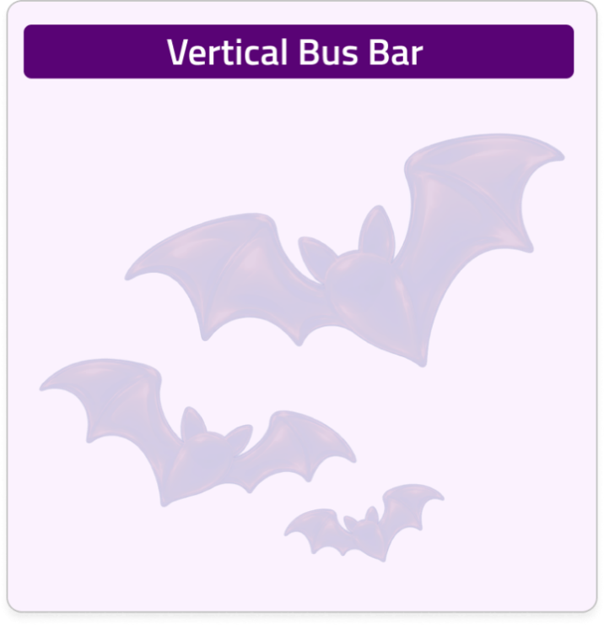
Alto del Tablero:
Fraccion de la Barra
IN:
ICC:

Ancho de la columna:
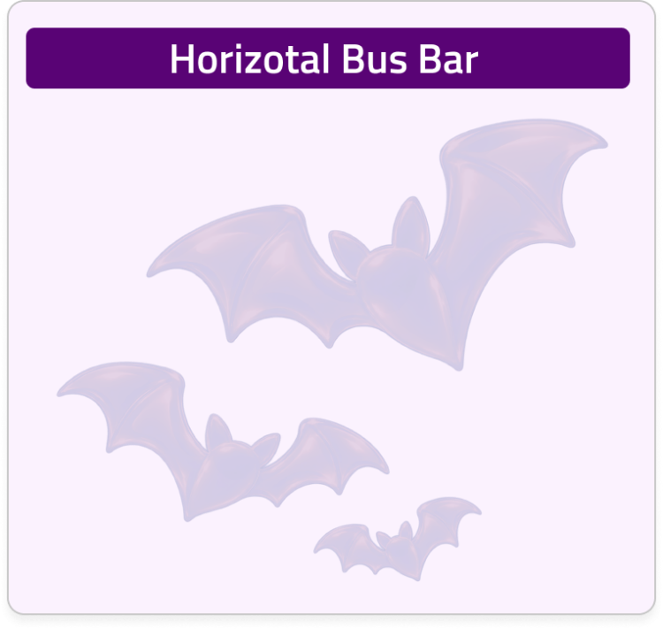
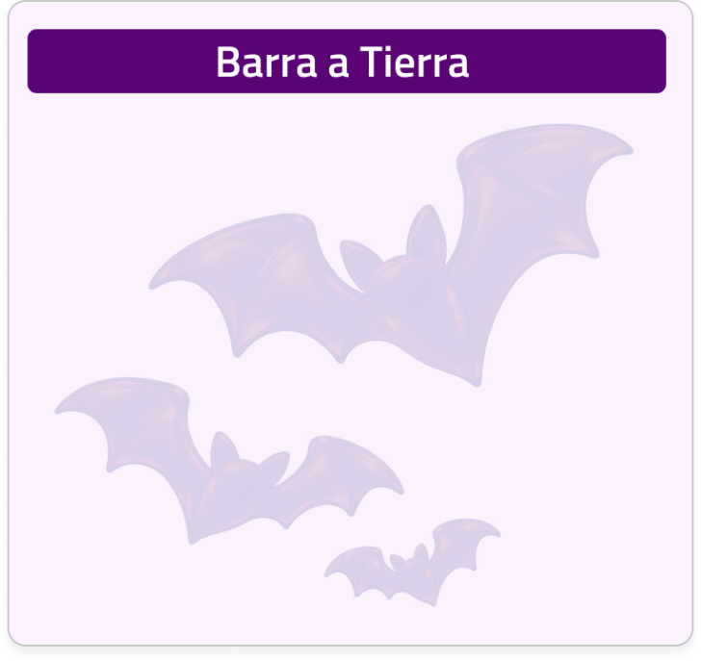
Ancho de la columna:
Corriente:
ICC:
Ancho de la columna:
Corto Circuito

Ancho de la columna:
Corriente:
% Neutro:
 |  | Traer diseño

 |  |  |  |  |  |  | 1 |  |  |  |  |  |  |  | 2 |  |  |  |  |  |  |  | 3 |  |  |  |  |  | 4 |  |  |  |  |  | 5 |  |  |  |  | 6 |  | 7 |  |  |  |  |  |  | 8 |  |  |  |  | 9 |  |  |  | 10 |  |  |  |  | 11

 |  |  |  |  |  | A

 |  |  |  |  |  |  |  |  |  |  | Diseño Barraje - Columna

 |  | Unidades de Barraje

 |  |  |  |  |  |  |  |  |  |  | Vista Frente Muerto |  |  |  |  |  |  |  |  |  |  |  |  |  |  |  |  |  |  |  |  |  |  |  |  |  |  |  |  |  |  | Informacion del diseño mecanico - Columna

 |  | Barraje Vertical |  |  |  | B

 |  |  |  |  |  |  |  | 1200 |  |  |  |  |  |  |  |  |  |  |  |  |  |  |  |  |  |  |  |  |  |  |  |  |  |  |  |  |  |  |  |  |  |  | OT |  |  | ####

 |  | Barraje Horizontal

 |  |  |  |  |  | C |  | 1100
 |  |  |  |  |  |  |  |  |  |  |  |  |  |  |  |  |  |  |  |  |  |  |  |  |  |  |  |  |  |  |  |  |  |  |  |  |  |  |  |  |  |  | VBB |  |  | +N |  | +C |  | Corriente |  |  | Descripción |  |  |  |  |  |  |  |  |  |  | Codigo

 |  | Barraje Tierra

 |  |  |  |  |  |  |  |  |  |  |  |  |  |  |  | +C1 |  |  |  |  |  | 20U |  |  |  |  |  | +C2 |  |  |  |  |  |  |  | EZC |  |  | DPS |  | x1

 |  |  |  |  |  |  |  | 1000

 |  | Barraje Neutro

 |  |  |  |  |  | D |  |  |  |  |  |  |  |  |  |  |  |  |  |  |  |  |  |  |  |  |  |  |  |  |  |  |  |  |  |  |  |  |  |  |  |  | HBB |  |  | +N |  | +C |  | Corriente |  |  | Descripción |  |  |  |  |  |  |  |  |  |  | Codigo

 |  |  |  |  |  |  |  | 900

 |  | Horizontal Compuesto |  |  |  |  |  |  |  |  |  |  |  |  |  |  |  |  |  |  |  |  |  |  |  |  |  | 4U

 |  |  |  |  |  |  |  |  |  |  |  |  |  |  |  |  |  |  |  |  |  |  |  |  |  |  |  | +C3 |  |  |  |  |  |  |  |  | MiniBreaker |  |  |  | x31

 |  |  |  |  |  |  |  | 800
 |  |  |  |  |  |  |  |  |  |  |  |  |  |  |  |  |  |  |  |  |  |  |  |  |  |  |  |  |  |  |  |  |  |  |  |  |  |  |  |  |  |  | GBB / |  | NBB | +N |  | +C |  | Corriente |  |  | Porcentaje |  |  | Descripción |  |  |  |  |  |  |  | Codigo
 |  |  |  |  |  | E

 |  |  |  |  |  |  |  | 700

 |  |  |  |  |  |  |  |  |  |  |  |  |  |  |  |  |  |  |  |  |  |  |  |  |  |  |  | 4U

 |  |  |  |  |  |  |  |  |  |  |  |  |  |  |  |  |  |  |  |  |  |  |  |  |  |  |  | +C4 |  |  |  |  |  |  |  |  | EZC100 |  | FIJ |  | x7 |  | Main / Branch
 |  |  |  |  |  | F
 |  |  |  |  |  |  |  | 600

 |  |  |  |  |  |  |  |  |  |  |  |  |  |  |  |  |  |  |  |  |  |  |  |  |  |  |  |  |  |  |  |  |  |  |  |  |  |  |  |  |  |  |  | +N |  | +C | Tipo |  |  | Breaker |  | Corriente |  |  | Orientación |  | Instalación |  | Mando |  | Código - M |  |  | Código - B

 |  |  |  |  |  |  |  |  | 500

 |  |  |  |  |  | G

 |  |  |  |  |  |  |  |  | 400

 |  |  |  |  |  |  |  |  |  |  |  |  |  |  |  |  |  |  |  |  |  |  |  |  |  |  |  | 6U

 |  |  |  |  |  |  |  |  | 300 |  |  |  |  |  |  |  |  |  |  |  |  |  |  |  |  | +C
 |  |  |  |  |  | H

 |  |  |  |  |  |  |  |  | 200

 |  |  |  |  |  | I |  |  |  |  |  |  |  |  |  |  |  |  |  |  |  |  |  |  |  |  |  | +C5 |  |  |  |  |  |  |  |  |  |  |  |  | 2U

 |  |  |  |  |  |  |  |  | 100

 |  |  |  |  |  |  |  |  |  |  |  |  |  |  |  |  | CVS400 |  |  |  |  |  |  |  |  |  |  |  |  |  |  |  |  |  |  |  |  | T / N

 |  |  |  |  |  |  |  |  | 0
 |  |  |  |  |  |  |  |  |  |  | C

 |  |  |  |  |  | J

 | Herramientas

 |  |  |  |  |  |  |  |  | Propiedades Metalmecanicas |  |  |  |  |  |  |  |  |  |  |  |  |  |  |  |  |  | Propiedades Electricas
 | Borrar

 |  |  |  |  |  |  |  |  | Alto |  |  |  | Ancho |  |  |  |  | Profundo |  |  | Protección |  |  | Segregación |  |  | Voltaje |  |  |  | Corriente |  |  | Poder Corto

 |  |  |  |  |  | K
 |  |  |  |  |  |  |  |  | 2100 | [ mm ] |  |  | 1320 | [ mm ] |  |  |  | 400 |  | [ mm ] | #REF! |  |  | #REF! |  |  | 440 |  |  | [ V ] | 250 |  | [ A ] | 25 |  | [ kA ]

 |  |  |  |  |  |  | Dibujó: |  |  | #REF! |  |  |  |  | Aprobó: |  |  |  | #REF! |  |  |  |  |  |  |  |  |  | Cliente: |  |  | Industrias CTS |  |  |  |  |  |  |  |  |  | OT: |  | #### |  |  |  |  | Producto: |  | T-Power NEO |  |  |  |  |  |  |  |  | Tipo de Aplicación: |  |  |  |  | Modular

 |  |  |  |  |  |  | Revisó: |  |  | #REF! |  |  |  |  | Fecha: |  |  |  | 2026-10-19 |  |  |  |  |  |  |  |  |  | Industrias CTS. Todos los derechos reservados. Está prohibido cualquier uso sin previa autorización por parte de Industrias CTS S.A.S |  |  |  |  |  |  |  |  |  |  |  |  | Versión N°: |  |  |  | A1 |  |  | Descripción de página: |  |  |  |  | Plano mecanico |  |  |  |  |  | Formato: |  | A4 |  |  | Página N°:

 |  |  |  |  |  |  | 1 |  |  |  |  |  |  |  | 2 |  |  |  |  |  |  |  | 3 |  |  |  |  |  | 4 |  |  |  |  |  | 5 |  |  |  |  | 6 |  | 7 |  |  |  |  |  |  | 8 |  |  |  |  | 9 |  |  |  | 10 |  |  |  |  | 11

 |  |  | Administrador

 |  |  |  |  | Construccion APM

